Guide d'utilisation
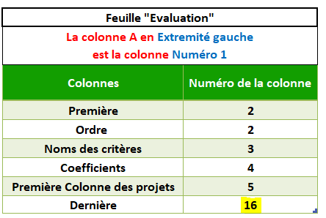
 | Utilisation du template de la Sélection de projets
 | Assurez-vous que les macros sont activées pour le bon fonctionnement du template.

 | I. Exploitation du fichier
 | 1. Rendez-vous dans la feuille "Critères de sélection"
 | Prenez connaissance des 5 possibilités de réponse offertes pour chaque critère. Ces possibilités prennent la forme d'un score variant entre –2 et +2. Ceci dit, les critères n’ont pas tous la même importance, nous allons alors définir, pour chaque critère, un poids. Après les définitions stratégiques pour la période en vigueur, chaque critère recevra une pondération de 0, 1, 2, 3, ou 4, permettant ainsi de ne pas considérer un critère lors de l’évaluation des projets, ou d’en renforcer un par rapport aux autres.
 | Critère de catégorisation et de sélection de projets : | Commencez à lister les critères de catégorisation et de sélection de projet : Critère C1, Critère C2, etc.
 | Réponses aux critères et points attribués : | Ces réponses ont été catégorisées pour vous faciliter la pondération des réponses selon les coefficients donnés.
 | Coefficient de pondération : | Attribuez un coefficient de pondération pour chaque critère : de 0 à 4. Vous pouvez modifier ces valeurs dans la feuille "critères de sélection" ou directement depuis la feuille "évaluation".

 | 2. Rendez-vous dans la feuille "Evaluation"
 | "Critère de catégorisation et de sélection de projet" : Critère C1, Critère C2, Critère C3 …. Cette colonne reprend automatiquement les données entrées dans la feuille "critères de sélection"
 | Mettez les réponses aux critères correspondantes en choisissant un critère depuis la liste déroulante.

 | Total des points des projets : | Le total des projets est calculé automatiquement pour chaque projet, en multipliant le coefficient par le score de chaque critère de sélection et en faisant la somme de tous ces scores.

 | En fonction des résultats, des décisions doivent être prises quant à la sélection de projet. Exemple 1 : les projets dont le total des points est supérieur à 0 vont être retenus, tandis que ceux dont le total des points est inférieur à 0 vont être rejetés. Exemple 2 : Uniquement les projets de priorité P1 seront retenus. Les P2 seront réexaminés, et les autres écartés.

 | II. Personnalisation du fichier

 | Feuille "Critères de sélection"
 | Pour ajouter une ligne - c’est-à-dire un nouveau critère de catégorisation - à la fin du tableau, il suffit de copier la dernière ligne et la coller juste en-dessous.

 | Feuille "Paramétrage"
 | Déverouiller la feuille à l'aide du mot de passe fourni.
 | Si vous souhaitez modifier un élément dans le paramètrage, il faut utiliser le mot de passe fourni, comme montré dans la capture ci-après.
 | Ajout, suppression, ou modification d'un élément
 | Pour ajouter une nouvelle ligne entre les lignes existantes, procédez comme suit dans la feuille "Critères de sélection" : 1. Sélectionnez sur le champ au-dessus duquel vous souhaitez ajouter une nouvelle ligne 2. Cliquez sur le bouton "Plus" ensuite "Oui" 3. Ajoutez le libellé, compléter la ligne, et attribuez un coefficient de pondération de votre choix. Voici comment procéder :
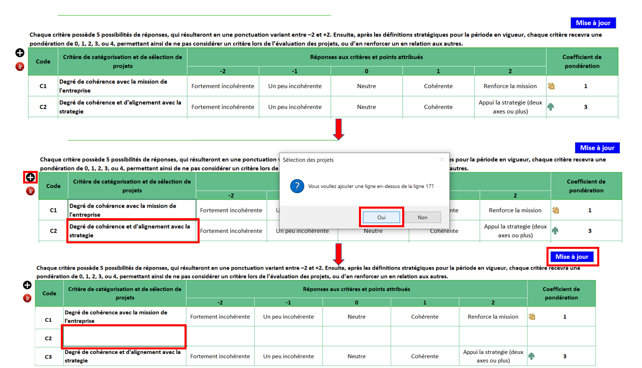

 | * Ajout d'un coefficient de pondération
 | 1. Rendez-vous dans la feuille paramétrage 2. Tapez la nouvelle valeur en dessous de la dernière ligne comme montré dans la capture ci-dessous.
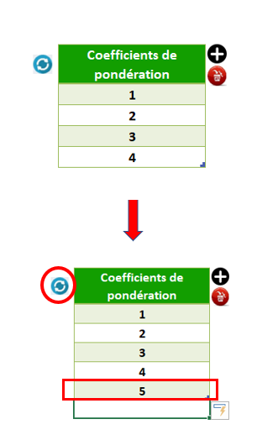
 | * Ajout d'une nouvelle priorité (Pn)
 | 1. Rendez-vous dans la feuille paramétrage
 | 2. Tapez la nouvelle valeur en dessous de la dernière ligne comme montré dans la capture ci-dessous, puis attribuez une valeur minimale (Min).

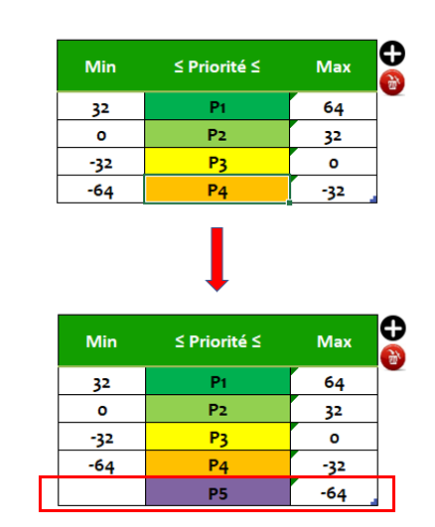
 | Pour supprimer une ligne, suivez les mêmes étapes de l'ajout. Cette fois-ci vous utiliserez l'îcone de suppression en rouge, comme montré ci-dessous :
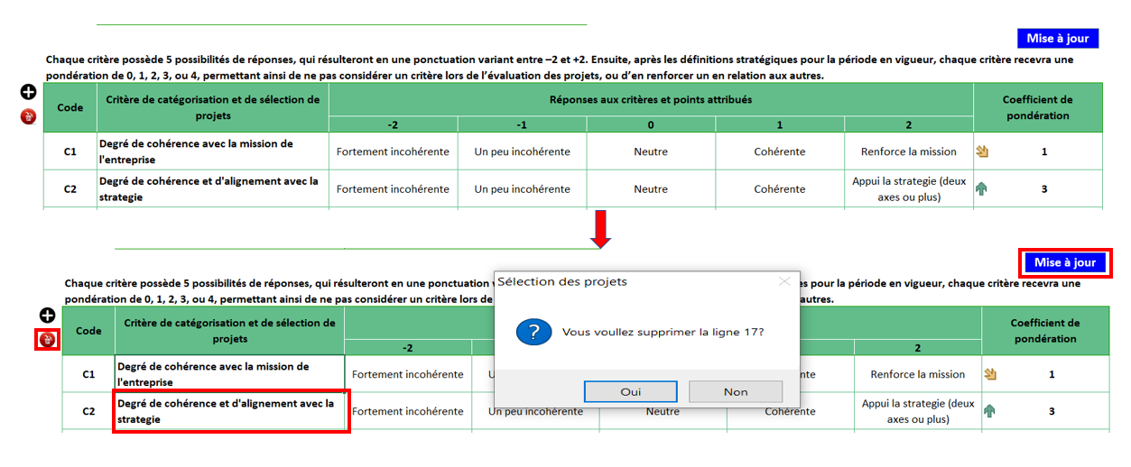

 | * Ajout d'une réponse aux critères et points attribués
 | Pour ajouter une nouvelle valeur (-3) ou (+3) par exemple. Procédez comme suit :
 | Rendez-vous dans la feuille de paramétrage. Référez-vous au numérotage des colonnes du tableau ci-après. Ici, les chiffres correspondent aux numéros des colonnes de la feuille "critères de sélection" :
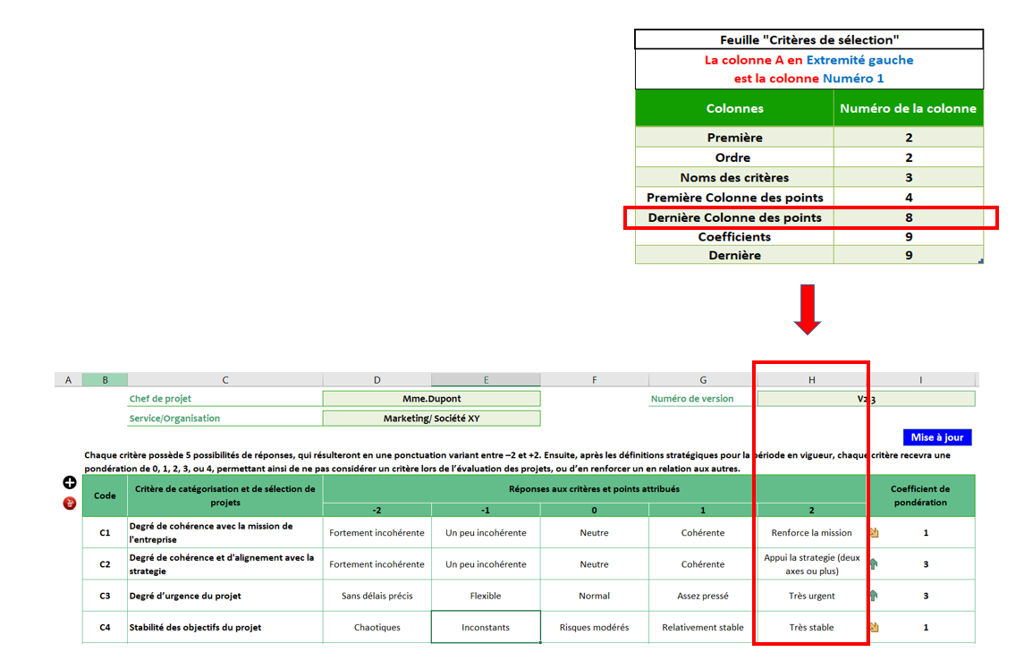

 | Vous pouvez voir dans la capture ci-dessus que la colonne H est la 8ème colonne. Ainsi, si vous souhaitez ajouter la valeur "3" comme nouvelle réponse aux critères. Procédez comme suit : 1. Insérez la colonne dans la feuille "critères de sélection" à droite de la colonne H 2. Retournez au paramètrage, et changez le numéro 8 par 9 (cela signifie que la dernière colonne des points est celle que vous venez d'ajouter). 3. Toujours dans les paramétres, changez les chiffres qui suivent : ainsi, vous mettrez 10 au lieu de 9 à côté de la colonne "coefficients", et pareillement pour la colonne "Dernière". Procédez au même raisonnement pour ajouter un chiffre de réponse aux critères en moins ou en plus (-3, -4...) ou (+3, +4...). Ainsi, si vous souhaitez en plus ajouter un chiffre de réponse (-3); insérez d'abord la colonne, puis retournez aux paramétres pour changer le chiffre des colonnes décalées (soit : la "dernière colonne des points", les "coefficients", et la "dernière".
 | Pensez donc bien à l'impact de tout changement dans les paramètres avant de l'acter.

 | * Ajout d'un nouvelle colonne de projet dans la feuille "Evaluation"
 | 1. Rendez-vous dans les paramètres
 | 2. Dans les paramètres, notez le nombre total des projets que vous souhaitez afficher

 | Dans l'exemple ci-dessus le "nombre de projets" est de 12, il faut donc renseigner le chiffre 12 dans les paramètres, colonne L :
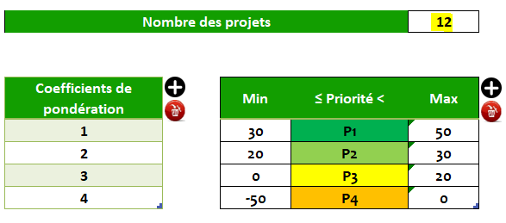

 | 3. Renseignez ensuite le chiffre de la "dernière colonne" dans les paramètres :

Critères de sélection
Critères de sélection des projets

 | Nom / Code projet | Projet 1/ABC |  |  | Date de création | 2022-01-01

 | Référence | Programme PG01/Portfolio PF02 |  |  | Date de la version | 2022-01-01

 | Chef de projet | Mme.Dupont |  |  | Numéro de version | V2.3

Mise à jour
 | Service/Organisation | Marketing/ Société XY
Chaque critère possède 5 possibilités de réponses, qui résulteront en une ponctuation variant entre –2 et +2. Ensuite, après les définitions stratégiques pour la période en vigueur, chaque critère recevra une pondération de 0, 1, 2, 3, ou 4, permettant ainsi de ne pas considérer un critère lors de l’évaluation des projets, ou d’en renforcer un en relation aux autres.
Code | Critère de catégorisation et de sélection de projets | Réponses aux critères et points attribués |  |  |  |  | Coefficient de pondération
 |  | -2 | -1 | 0 | 1 | 2
C1 | Degré de cohérence avec la mission de l'entreprise | Fortement incohérente | Un peu incohérente | Neutre | Cohérente | Renforce la mission | 1
C2 | Degré de cohérence et d'alignement avec la strategie | Fortement incohérente | Un peu incohérente | Neutre | Cohérente | Appui la strategie (deux axes ou plus) | 3
C3 | Degré d’urgence du projet | Sans délais précis | Flexible | Normal | Assez pressé | Très urgent | 3
C4 | Stabilité des objectifs du projet | Chaotiques | Inconstants | Risques modérés | Relativement stable | Très stable | 1
C5 | Soutien des parties prenantes | Fortes oppositions | Quelques oppositions | Equilibre | Bon soutien | Soutien inconditionnel | 1
C6 | Durée du projet | Très long > 3 ans | Long de 18 mois à 3 ans | Normal de 12 à 18 mois | Court de de 3 à 12 mois | Très court < 3 mois | 3
C7 | Coût du projet (Capex + Opex externes) | Très élevé > 2 M$ | Elevé de 1 à 2 M$ | Moyen de 0,2 à 1 M$ | Bon marché < 2 K$ | Presque sans coûts | 3
C8 | Rapport coût x bénéfice | Très coûteux et peu de résultats | Coûteux et peu de résultats | Equilibre raisonnable | Relation favorable | Relation très favorable | 3
C9 | Disponibilité des ressources | Ressources très concurrencées | Exige quelques remaniements | Peuvent être allouées | Facilement disponibles | Disponibles et sans attributions | 2
C10 | Degré de risque du projet durant son exécution | Très risqué | Risque moyen | Peu de risque | Presque sans risque | Sans aucun risque | 2
C11 | Degré de complexité du projet | Très complexe | Complexe | Moyennement complexe | Assez simple | Très simple | 2
C12 | Caractère d’innovation | Presque obsolète | Sans aucune nouveauté | Quelques nouveautés | Innovant | Révolutionnaire | 1
C13 | Possibilité de réutilisation des résultats du projet (duplication, mutualisation, …) | Aucun | Peu et avec forte adaptation | Possibilités de transfert | Réutilisation possible | Réutilisation totale | 2
C14 | Développement des compétences internes | Défis considérables | Apprentissage fort | Apprentissage normal | Presque pas | Aucun | 2
C15 | Durabilité des impacts après la fin du projet | Aucune | Quelques jours | Quelques semaines | Quelques mois | Quelques années | 1
C16 | Autre… (spécifiez) |  |  |  |  |  | 1

Evaluation
Sélection des projets

 | Nom / Code projet | Projet 1/ABC |  |  |  |  |  | Date de création |  |  | 2022-01-01

 | Référence | Programme PG01/Portfolio PF02 |  |  |  |  |  | Date de la version |  |  | 2022-01-01

 | Chef de projet | Mme.Dupont |  |  |  |  |  | Numéro de version |  |  | V2.3

 | Service/Organisation | Marketing/ Société XY

Code | Critère de catégorisation et de sélection de projets | Coefficient de pondération | Projet 1 | Projet 2 | Projet 3 | Projet 4 | Projet 5 | Projet 6 | Projet 7 | Projet 8 | Projet 9 | Projet 10
C1 | Degré de cohérence avec la mission de l'entreprise | 1 | Neutre | Fortement incohérente | Un peu incohérente | Cohérente | Renforce la mission
C2 | Degré de cohérence et d'alignement avec la strategie | 3 | Appui la strategie (deux axes ou plus) | Fortement incohérente | Un peu incohérente | Cohérente | Neutre
C3 | Degré d’urgence du projet | 3 | Sans délais précis | Très urgent | Assez pressé | Flexible | Assez pressé
C4 | Stabilité des objectifs du projet | 1 | Très stable | Chaotiques | Inconstants | Relativement stable | Relativement stable
C5 | Soutien des parties prenantes | 1 | Soutien inconditionnel | Fortes oppositions | Fortes oppositions | Bon soutien | Bon soutien
C6 | Durée du projet | 3 | Très court < 3 mois | Très long > 3 ans | Long de 18 mois à 3 ans | Court de de 3 à 12 mois | Court de de 3 à 12 mois
C7 | Coût du projet (Capex + Opex externes) | 3 | Presque sans coûts | Très élevé > 2 M$ | Elevé de 1 à 2 M$ | Bon marché < 2 K$ | Presque sans coûts
C8 | Rapport coût x bénéfice | 3 | Relation très favorable | Très coûteux et peu de résultats | Coûteux et peu de résultats | Relation favorable | Relation favorable
C9 | Disponibilité des ressources | 2 | Disponibles et sans attributions | Ressources très concurrencées | Exige quelques remaniements | Facilement disponibles | Exige quelques remaniements
C10 | Degré de risque du projet durant son exécution | 2 | Sans aucun risque | Peu de risque | Risque moyen | Presque sans risque | Très risqué
C11 | Degré de complexité du projet | 2 | Très simple | Très complexe | Complexe | Assez simple | Complexe
C12 | Caractère d’innovation | 1 | Révolutionnaire | Presque obsolète | Sans aucune nouveauté | Innovant | Quelques nouveautés
C13 | Possibilité de réutilisation des résultats du projet (duplication, mutualisation, …) | 2 | Réutilisation totale | Aucun | Peu et avec forte adaptation | Réutilisation possible | Réutilisation possible
C14 | Développement des compétences internes | 2 | Défis considérables | Aucun | Presque pas | Apprentissage fort | Défis considérables
C15 | Durabilité des impacts après la fin du projet | 1 | Quelques années | Aucune | Quelques jours | Quelques mois | Quelques mois
C16 | Autre… (spécifiez) | 1
Total de points des projets |  |  | 38 | -36 | -21 | 20 | 10
Niveaux de priorité |  |  | P1 | P4 | P3 | P2 | P2
En fonction des résultats, des décisions doivent être prises quant à la sélection de projet.
Exemple 1 : les projets dont le total des points est supérieur à 0 vont être retenus, tandis que ceux dont le total des points est inférieur à 0 vont être rejetés.
Exemple 2 : Uniquement les projets de priorité P1 seront retenus. Les P2 seront réexaminés, et les autres écartés.

